Inst. Juventud Regia

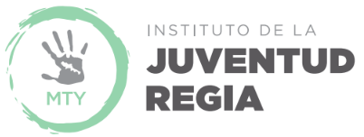
INSTITUTO DE LA JUVENTUD REGIA
ESTADÍSTICA
No. | Nombre de Variable | Enero 2017 | Febrero 2017 | Marzo 2017 | Abril 2017 | Mayo 2017 | Junio 2017 | Julio 2017 | Agosto 2017 | Septiembre 2017 | Octubre 2017 | Noviembre 2017 | Diciembre2017 | Total 2017
1.0 | Educación
1.1 | Cantidad de jóvenes que acuden a la capacitación en lenguaje de señas mexicanas | NA | NA | NA | NA | NA | NA | NA | NA | NA | NA | NA | NA | 0
1.2 | Cantidad de jóvenes a los que se les brindo apoyo para estudiar otro idioma | 201 | 254 | 254 | 206 | 97 | 97 | 97 | 0 | 0 | 0 | 0 | 0 | 1,206
1.3 | Cantidad de jóvenes que realizan servicio social | 200 | 150 | 156 | 125 | 5 | 35 | 27 | 28 | 85 | 85 | 0 | 30 | 926
1.4 | Cantidad de jóvenes que terminaron servicio social | 2 | 0 | 6 | 80 | 45 | 0 | 0 | 1 | 5 | 5 | 3 | 0 | 147
1.5 | Cantidad de jóvenes a los que se le imparte asesorías académicas de ingreso a preparatoria y universidad. | 0 | 0 | 0 | 200 | 376 | 0 | 0 | 0 | 90 | 100 | 100 | 0 | 866
2.0 | Social
2.1 | Cantidad de jóvenes a los que se le ha dado apoyo de becas | 32 | 20 | 2 | 5 | 50 | 156 | 70 | 50 | 37 | 5 | 89 | 30 | 546

